Fig. 4b
Fig. 4

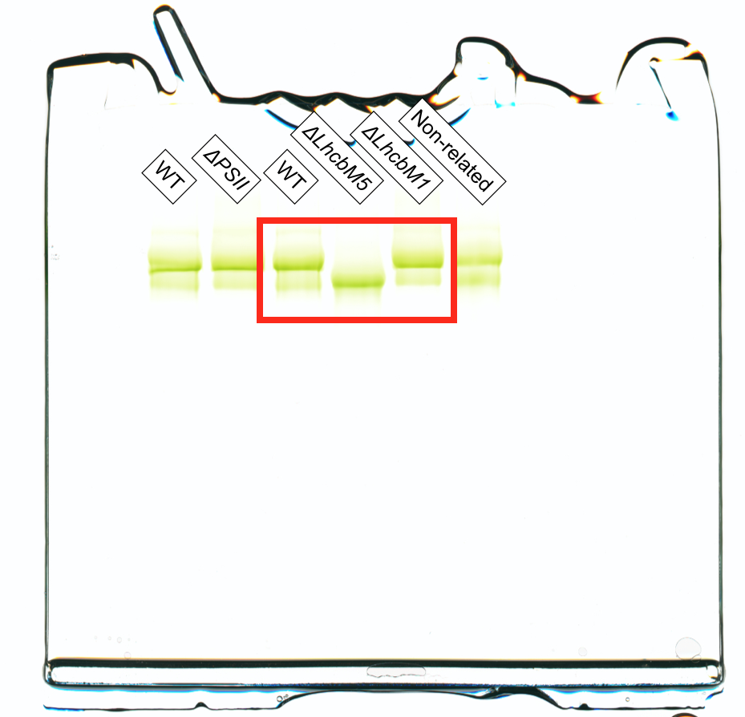
(b)

